26年7月8
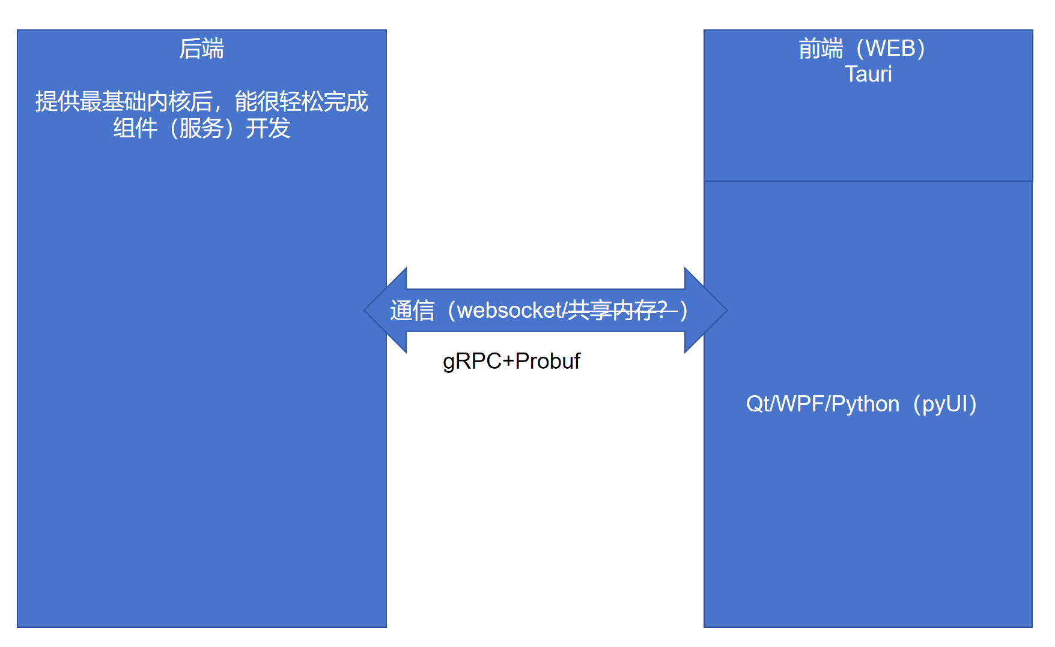
人 | 内容 | 结果
舒承杨 | 1、后端的通讯协议要不单单只是在web中能使用，还要可以在QT/WPF/PyUI中使用，其实就是第三方客户端可以使用后端核心放出来的数据交互 2、数据通讯说用gRPC+pRrobuf | 1、在别的客户端上，可以实现调用和使用，在拿到变量、函数、事件列表后自己就可以处理，我不建议做因为客户端需要自己去实现函数调用、变量更新、事件监听，可以说会完全在实现一次现在框架的能力 2、经过研究浏览器端要用 gRPC-Web，通常还要代理，而且 gRPC-Web 当前不支持客户端流和双向流，只支持 unary 和服务端流，更好的方案是WebSocket+JSON(MessagePack/Protobuf(动态支持差))

